Ticket promedio
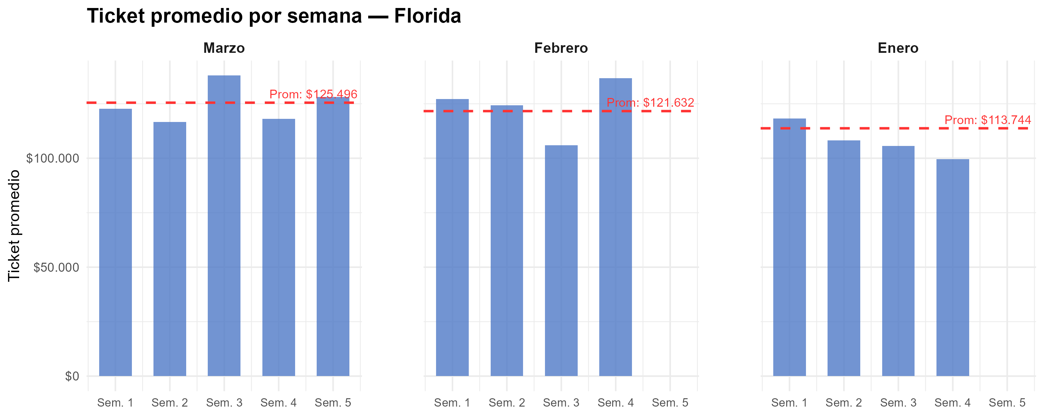
Semana | Marzo | Febrero | Enero
1 | $ 122,704 | $ 127,135 | $ 118,208
2 | $ 116,708 | $ 124,314 | $ 108,191
3 | $ 137,944 | $ 105,925 | $ 105,616
4 | $ 118,139 | $ 136,782 | $ 99,605
5 | $ 128,157
Promedio mensual | $ 125,496 | $ 121,632 | $ 113,744

Gráfico tickets x hora agrup
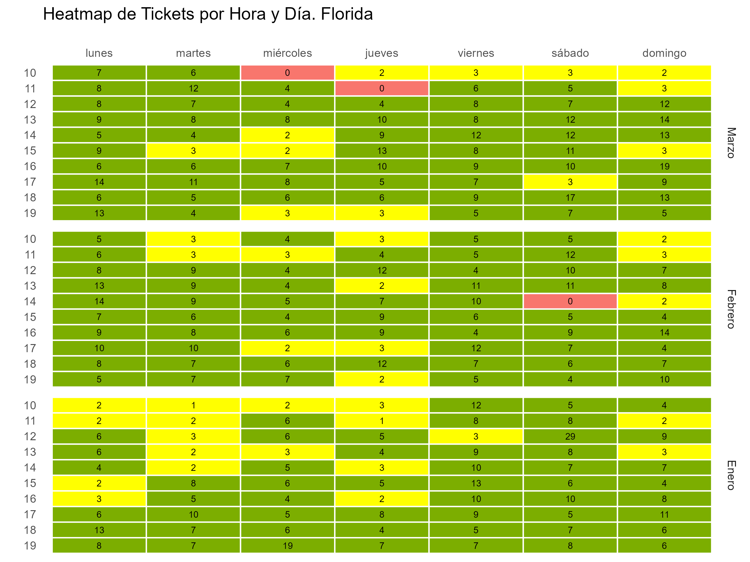

Gráfico tickets x hora y fecha
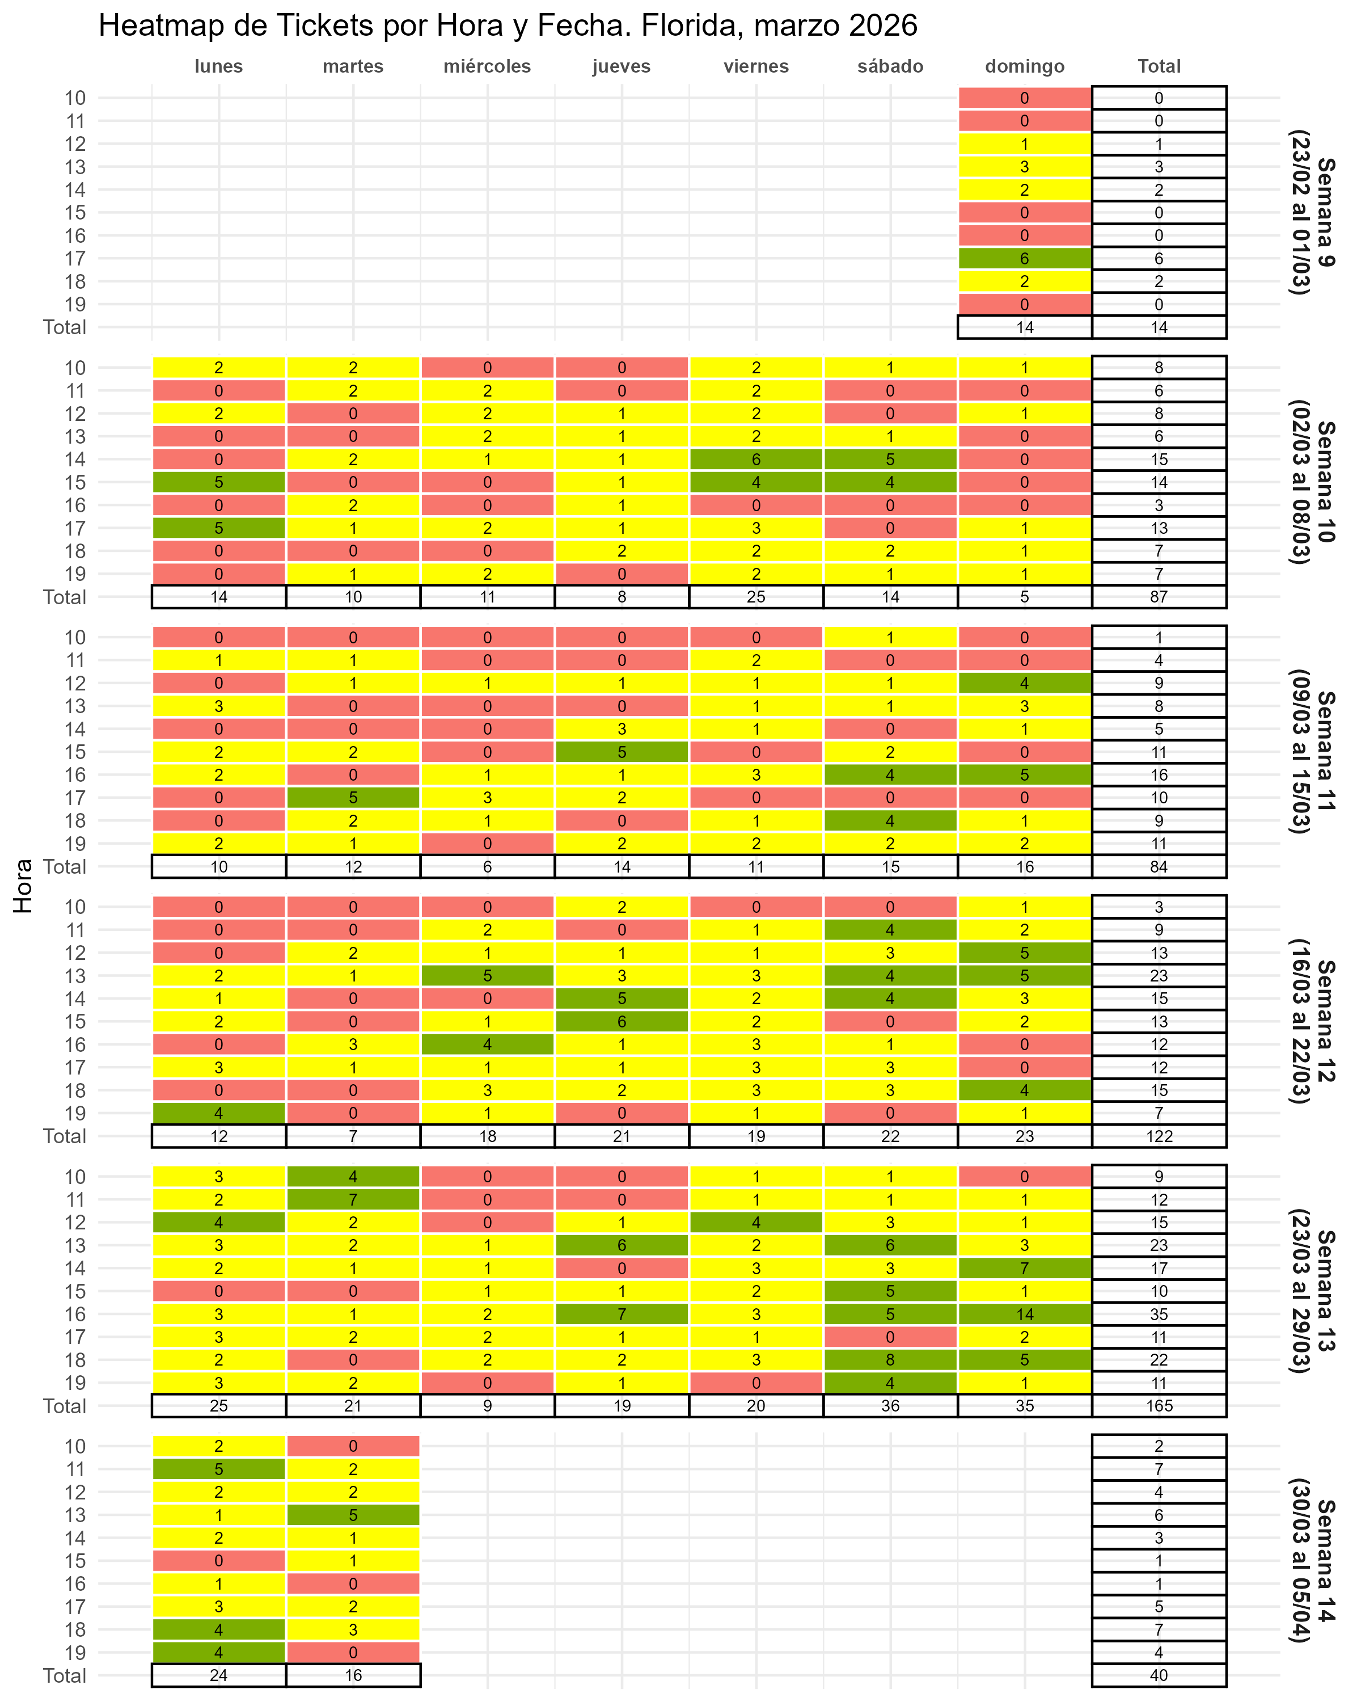

Gráfico fact por hora
